MÔI TRƯỜNG CÁ NHÂN
Mục vụ Giới trẻ
Sinh Viên Thiện Nguyện Thăng Tiến
TỔNG KẾT BÀI MÔI TRƯỜNG (PHẦN CÁ NHÂN) MIỀN TRÀ VINH Hạn chót: 24/5/2020
STT | THỜI GIAN | HỌ VÀ TÊN | NỘI DUNG CHÍNH | MINH CHỨNG (ảnh chụp màn hình bài viết)
1 | 2020-03-09 | Anna Cao Thị Thùy Trang | 1. Áp dụng quy tắc 3R (Reduce - Reuse - Recycle) để bảo vệ môi trường. 2. Nâng cao sự hiểu biết về môi trường 3. Lựa chọn thực phẩm thuận tự nhiên 4. Mua sắm một cách khôn ngoan 5. Trồng cây càng nhiều càng tốt 6. Tiết kiệm nước, tiết kiệm giống, tiết kiệm điện | 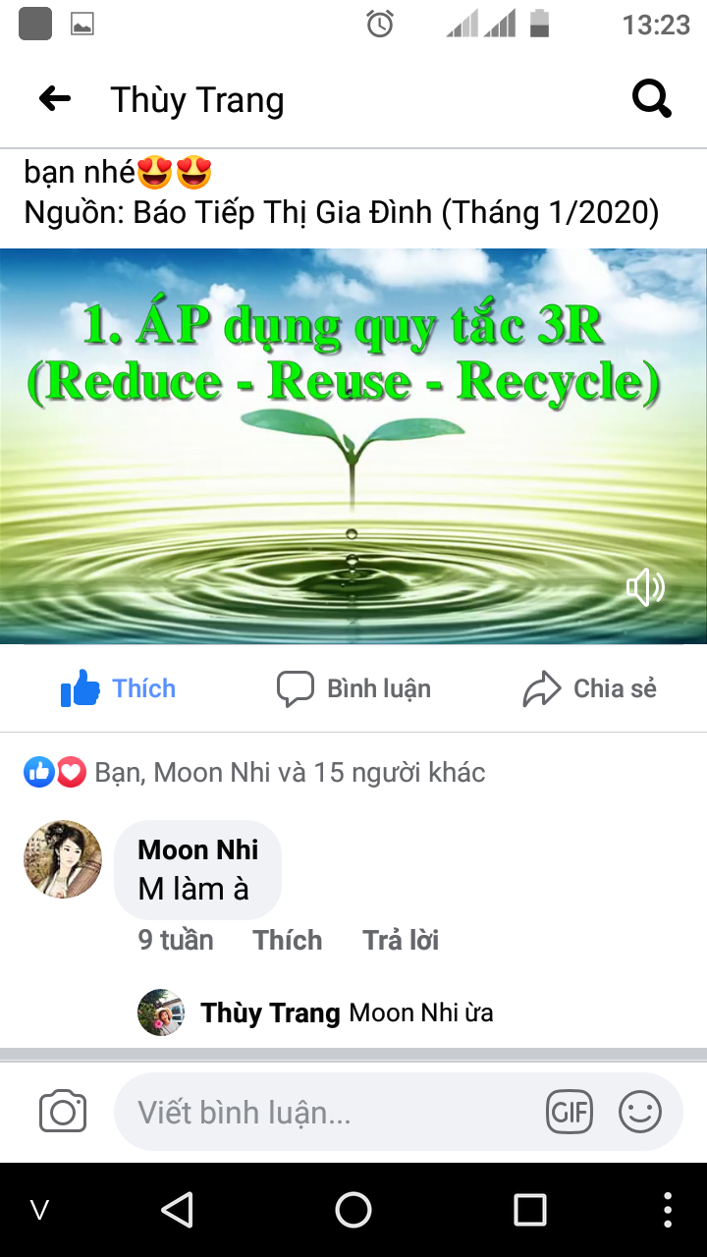 | 